Hoja1
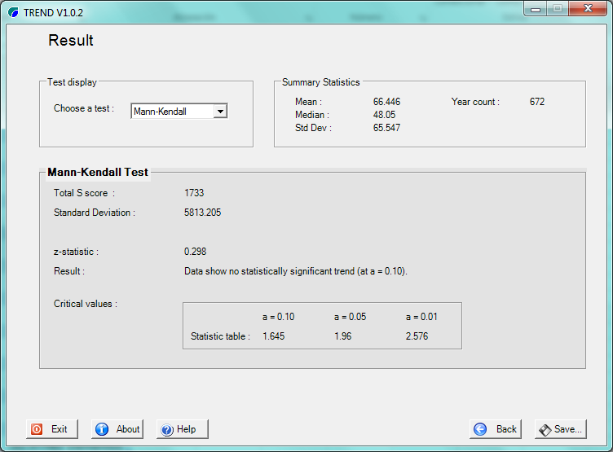
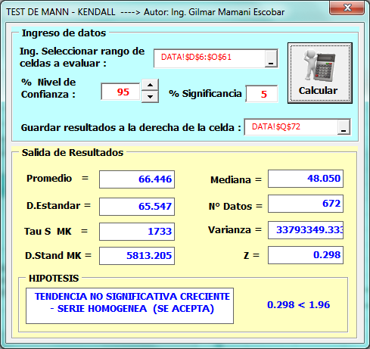
REGISTRO DE PRECIPITACIONES
N° REG. | AÑO | ENE | FEB | MAR | ABR | MAY | JUN | JUL | AGO | SET | OCT | NOV | DIC | TOTAL
1 | 1,964 | 103.8 | 116.0 | 170.4 | 22.5 | 5.8 | 0.0 | 0.3 | 5.6 | 46.9 | 44.8 | 50.5 | 70.7 | 637.3
2 | 1,965 | 106.4 | 154.2 | 147.1 | 81.9 | 11.6 | 0.0 | 4.3 | 5.2 | 43.8 | 37.1 | 60.5 | 185.4 | 837.5
3 | 1,966 | 141.3 | 195.3 | 89.6 | 17.3 | 21.8 | 0.0 | 0.0 | 1.1 | 42.4 | 86.0 | 58.6 | 47.9 | 701.3
4 | 1,967 | 65.7 | 114.4 | 128.4 | 15.6 | 3.3 | 0.4 | 12.9 | 31.5 | 26.4 | 72.7 | 72.6 | 135.0 | 678.9
5 | 1,968 | 170.4 | 135.1 | 69.8 | 25.7 | 1.3 | 5.1 | 39.2 | 7.0 | 20.1 | 32.9 | 74.5 | 88.1 | 669.2
6 | 1,969 | 199.8 | 116.1 | 107.0 | 18.8 | 0.3 | 3.4 | 10.2 | 0.3 | 16.8 | 27.9 | 73.9 | 86.6 | 661.1
7 | 1,970 | 150.1 | 97.3 | 94.9 | 95.5 | 5.3 | 6.0 | 6.6 | 2.4 | 43.4 | 37.4 | 34.4 | 213.6 | 786.9
8 | 1,971 | 130.0 | 128.3 | 92.7 | 38.1 | 1.7 | 1.5 | 0.3 | 8.1 | 0.0 | 53.2 | 44.4 | 147.6 | 645.9
9 | 1,972 | 169.9 | 74.7 | 58.4 | 40.7 | 0.8 | 0.0 | 9.3 | 20.5 | 37.4 | 5.5 | 67.6 | 103.0 | 587.8
10 | 1,973 | 228.5 | 137.7 | 141.8 | 96.9 | 18.1 | 0.0 | 10.7 | 15.9 | 6.6 | 29.9 | 101.8 | 91.7 | 879.6
11 | 1,974 | 130.3 | 228.8 | 130.0 | 61.6 | 15.8 | 14.3 | 10.1 | 37.0 | 21.9 | 45.6 | 42.3 | 121.4 | 859.1
12 | 1,975 | 119.7 | 159.7 | 107.5 | 71.0 | 30.3 | 1.4 | 0.0 | 0.1 | 40.5 | 48.2 | 42.1 | 152.2 | 772.7
13 | 1,976 | 158.1 | 73.7 | 155.7 | 48.2 | 22.9 | 7.1 | 0.9 | 9.0 | 59.0 | 15.5 | 56.2 | 103.0 | 709.3
14 | 1,977 | 114.3 | 241.5 | 80.8 | 60.9 | 3.9 | 0.2 | 0.2 | 2.7 | 39.1 | 65.1 | 170.8 | 66.7 | 846.2
15 | 1,978 | 249.4 | 63.6 | 83.5 | 37.5 | 6.7 | 0.0 | 1.0 | 0.0 | 12.7 | 9.7 | 161.2 | 124.3 | 749.6
16 | 1,979 | 165.0 | 128.8 | 170.1 | 36.9 | 21.5 | 0.0 | 5.9 | 17.3 | 12.4 | 22.6 | 131.7 | 137.3 | 849.5
17 | 1,980 | 97.9 | 141.7 | 96.9 | 34.1 | 7.4 | 2.1 | 2.4 | 0.4 | 7.7 | 96.2 | 66.6 | 67.5 | 620.9
18 | 1,981 | 218.1 | 73.0 | 119.2 | 69.2 | 0.6 | 4.2 | 0.0 | 12.4 | 46.7 | 105.0 | 112.1 | 133.9 | 894.4
19 | 1,982 | 205.9 | 118.7 | 159.5 | 67.9 | 0.0 | 1.4 | 3.8 | 9.8 | 58.0 | 68.0 | 171.9 | 150.4 | 1,015.3
20 | 1,983 | 154.3 | 96.4 | 60.8 | 23.8 | 8.6 | 36.1 | 0.7 | 0.0 | 2.3 | 37.5 | 60.4 | 172.4 | 653.3
21 | 1,984 | 219.8 | 172.8 | 88.6 | 82.1 | 0.2 | 6.8 | 0.2 | 19.3 | 21.8 | 126.1 | 82.6 | 110.2 | 930.5
22 | 1,985 | 121.9 | 143.0 | 123.5 | 64.2 | 19.1 | 17.9 | 3.1 | 6.1 | 39.1 | 70.3 | 128.1 | 146.4 | 882.7
23 | 1,986 | 103.2 | 114.1 | 154.8 | 95.4 | 6.8 | 0.0 | 3.3 | 10.6 | 10.8 | 35.6 | 115.1 | 87.5 | 737.2
24 | 1,987 | 311.6 | 106.0 | 81.2 | 35.1 | 5.9 | 13.6 | 14.2 | 0.0 | 13.0 | 60.5 | 121.2 | 164.9 | 927.2
25 | 1,988 | 228.8 | 144.5 | 250.5 | 40.9 | 4.0 | 0.0 | 0.0 | 0.0 | 19.4 | 53.5 | 57.7 | 154.5 | 953.8
26 | 1,989 | 213.4 | 147.4 | 198.5 | 54.7 | 4.1 | 14.9 | 0.0 | 6.3 | 15.5 | 92.8 | 72.4 | 72.5 | 892.5
27 | 1,990 | 309.4 | 89.4 | 62.5 | 105.9 | 11.8 | 33.7 | 0.0 | 6.8 | 18.3 | 105.9 | 109.1 | 105.7 | 958.5
28 | 1,991 | 117.1 | 236.4 | 152.0 | 44.8 | 14.1 | 7.9 | 1.0 | 0.0 | 31.6 | 116.6 | 104.8 | 116.2 | 942.5
29 | 1,992 | 178.1 | 142.1 | 95.6 | 18.0 | 1.0 | 6.5 | 21.5 | 53.6 | 8.1 | 68.7 | 124.9 | 66.6 | 784.7
30 | 1,993 | 251.9 | 123.2 | 142.8 | 34.5 | 3.4 | 0.0 | 1.6 | 22.7 | 6.9 | 132.7 | 100.9 | 250.0 | 1,070.6
31 | 1,994 | 126.4 | 220.9 | 232.6 | 60.4 | 15.2 | 0.0 | 0.0 | 0.0 | 16.8 | 44.5 | 64.2 | 165.0 | 946.0
32 | 1,995 | 127.0 | 90.6 | 137.8 | 26.1 | 1.7 | 0.3 | 3.1 | 0.0 | 52.0 | 20.1 | 27.5 | 124.0 | 610.2
33 | 1,996 | 264.2 | 247.0 | 114.7 | 64.0 | 4.3 | 2.0 | 6.0 | 28.1 | 23.0 | 66.4 | 51.8 | 62.5 | 934.0
34 | 1,997 | 228.3 | 193.6 | 177.6 | 56.6 | 21.2 | 2.7 | 0.0 | 33.6 | 25.6 | 25.4 | 85.2 | 90.3 | 940.1
35 | 1,998 | 162.2 | 102.1 | 186.2 | 22.0 | 9.1 | 3.0 | 0.5 | 1.3 | 26.4 | 92.0 | 53.0 | 98.2 | 756.0
36 | 1,999 | 165.0 | 96.7 | 104.0 | 50.7 | 10.2 | 6.0 | 0.0 | 0.0 | 57.9 | 24.6 | 52.7 | 119.2 | 687.0
37 | 2,000 | 234.9 | 117.1 | 113.1 | 9.4 | 1.8 | 3.5 | 2.4 | 6.7 | 24.6 | 53.0 | 53.8 | 90.7 | 711.0
38 | 2,001 | 295.3 | 155.4 | 160.9 | 34.2 | 5.9 | 0.0 | 22.4 | 11.9 | 19.2 | 69.7 | 73.2 | 102.9 | 951.0
39 | 2,002 | 184.9 | 179.8 | 203.7 | 25.4 | 6.9 | 2.2 | 32.5 | 6.0 | 14.4 | 73.8 | 114.7 | 129.3 | 973.6
40 | 2,003 | 216.6 | 156.9 | 153.2 | 95.3 | 2.8 | 7.1 | 0.0 | 13.1 | 9.8 | 23.5 | 38.8 | 127.8 | 844.9
41 | 2,004 | 203.0 | 149.0 | 89.5 | 30.4 | 3.4 | 20.6 | 9.6 | 10.0 | 32.7 | 34.9 | 51.7 | 94.2 | 729.0
42 | 2,005 | 118.8 | 122.4 | 108.5 | 35.7 | 1.1 | 0.0 | 1.0 | 3.1 | 6.5 | 36.9 | 66.6 | 57.8 | 558.4
43 | 2,006 | 196.3 | 122.3 | 126.5 | 73.9 | 0.0 | 6.8 | 0.0 | 5.5 | 18.6 | 77.8 | 67.4 | 162.9 | 858.0
44 | 2,007 | 139.5 | 86.9 | 113.5 | 68.6 | 13.0 | 0.0 | 4.0 | 0.8 | 6.1 | 74.3 | 103.8 | 77.7 | 688.2
45 | 2,008 | 130.8 | 138.5 | 80.8 | 5.3 | 6.5 | 2.5 | 3.1 | 6.7 | 14.3 | 106.5 | 54.9 | 128.8 | 678.7
46 | 2,009 | 135.5 | 114.8 | 56.3 | 26.0 | 0.0 | 0.0 | 0.0 | 3.0 | 17.6 | 23.7 | 176.1 | 131.7 | 684.7
47 | 2,010 | 175.3 | 137.1 | 125.5 | 48.3 | 7.9 | 5.2 | 5.4 | 9.6 | 24.7 | 57.6 | 82.7 | 118.2 | 797.5
48 | 2,011 | 137.7 | 90.3 | 168.8 | 0.5 | 13.6 | 8.7 | 3.4 | 0.0 | 34.7 | 85.0 | 126.2 | 137.1 | 805.9
49 | 2,012 | 147.3 | 97.7 | 59.0 | 19.1 | 8.2 | 11.7 | 3.0 | 17.1 | 10.1 | 16.5 | 43.3 | 118.3 | 551.3
50 | 2,013 | 180.1 | 84.8 | 142.7 | 30.7 | 17.4 | 5.2 | 18.1 | 0.0 | 34.4 | 97.0 | 65.0 | 164.1 | 839.4
51 | 2,014 | 164.9 | 183.8 | 117.2 | 58.1 | 13.0 | 6.3 | 0.0 | 0.0 | 25.5 | 109.0 | 91.5 | 69.3 | 838.7
52 | 2,015 | 105.9 | 76.0 | 155.2 | 82.3 | 11.1 | 0.9 | 16.1 | 26.2 | 49.7 | 50.6 | 50.2 | 177.6 | 801.9
53 | 2,016 | 171.1 | 210.4 | 77.7 | 85.1 | 16.7 | 0.0 | 0.0 | 24.3 | 24.7 | 90.9 | 148.7 | 74.3 | 924.1
54 | 2,017 | 228.9 | 181.8 | 139.4 | 38.9 | 2.3 | 13.9 | 1.7 | 3.2 | 30.1 | 22.0 | 128.7 | 110.5 | 901.5
55 | 2,018 | 230.9 | 73.7 | 180.9 | 69.8 | 17.2 | 16.3 | 0.0 | 16.0 | 40.9 | 10.1 | 82.9 | 93.4 | 832.0
56 | 2,019 | 124.1 | 125.0 | 51.1 | 7.0 | 12.7 | 0.0 | 1.9 | 3.4 | 10.5 | 98.5 | 55.2 | 183.0 | 672.3

N° Datos |  | 56 | 56 | 56 | 56 | 56 | 56 | 56 | 56 | 56 | 56 | 56 | 56 | 56
Media |  | 173.7 | 135.2 | 124.8 | 47.6 | 8.6 | 5.5 | 5.3 | 9.7 | 25.3 | 58.7 | 83.6 | 119.3 | 797.3
Desv. Estandar |  | 56.19 | 46.51 | 45.17 | 26.72 | 7.27 | 7.78 | 8.21 | 11.33 | 15.42 | 32.94 | 37.84 | 41.47 | 126.12
Coef. Variacion |  | 0.32 | 0.34 | 0.36 | 0.56 | 0.85 | 1.41 | 1.54 | 1.17 | 0.61 | 0.56 | 0.45 | 0.35 | 0.16
Prec. Max. |  | 311.6 | 247.0 | 250.5 | 105.9 | 30.3 | 36.1 | 39.2 | 53.6 | 59.0 | 132.7 | 176.1 | 250.0 | 311.6
Prec. Min. |  | 65.7 | 63.6 | 51.1 | 0.5 | 0.0 | 0.0 | 0.0 | 0.0 | 0.0 | 5.5 | 27.5 | 47.9 | 0.0
Prec. 75% |  | 135.8 | 103.8 | 94.4 | 29.5 | 3.7 | 0.3 | -0.2 | 2.0 | 14.9 | 36.5 | 58.1 | 91.3 | 712.3

Hoja2
 |  |  | 1964 |  |  |  |  |  |  |  |  |  |  |  | 1965
 |  |  | ENE | FEB | MAR | ABR | MAY | JUN | JUL | AGO | SEP | OCT | NOV | DIC | ENE | FEB | MAR | ABR | MAY | JUN | JUL | AGO | SEP | OCT | NOV | DIC
 |  |  | 103.8 | 116.0 | 170.4 | 22.5 | 5.8 | 0.0 | 0.3 | 5.6 | 46.9 | 44.8 | 50.5 | 70.7 | 106.4 | 154.2 | 147.1 | 81.9 | 11.6 | 0.0 | 4.3 | 5.2 | 43.8 | 37.1 | 60.5 | 185.4
1964 | ENE | 103.8 | 0.0 | 1.0 | 1.0 | -1.0 | -1.0 | -1.0 | -1.0 | -1.0 | -1.0 | -1.0 | -1.0 | -1.0 | 1.0 | 1.0 | 1.0 | -1.0 | -1.0 | -1.0 | -1.0 | -1.0 | -1.0 | -1.0 | -1.0 | 1.0 | -11.0
 | FEB | 116 |  | 0.0 | 1.0 | -1.0 | -1.0 | -1.0 | -1.0 | -1.0 | -1.0 | -1.0 | -1.0 | -1.0 | -1.0 | 1.0 | 1.0 | -1.0 | -1.0 | -1.0 | -1.0 | -1.0 | -1.0 | -1.0 | -1.0 | 1.0 | -14.0
 | MAR | 170.4 |  |  | 0.0 | -1.0 | -1.0 | -1.0 | -1.0 | -1.0 | -1.0 | -1.0 | -1.0 | -1.0 | -1.0 | -1.0 | -1.0 | -1.0 | -1.0 | -1.0 | -1.0 | -1.0 | -1.0 | -1.0 | -1.0 | 1.0 | -19.0
 | ABR | 22.5 |  |  |  | 0.0 | -1.0 | -1.0 | -1.0 | -1.0 | 1.0 | 1.0 | 1.0 | 1.0 | 1.0 | 1.0 | 1.0 | 1.0 | -1.0 | -1.0 | -1.0 | -1.0 | 1.0 | 1.0 | 1.0 | 1.0 | 4.0
 | MAY | 5.8 |  |  |  |  | 0.0 | -1.0 | -1.0 | -1.0 | 1.0 | 1.0 | 1.0 | 1.0 | 1.0 | 1.0 | 1.0 | 1.0 | 1.0 | -1.0 | -1.0 | -1.0 | 1.0 | 1.0 | 1.0 | 1.0 | 7.0
 | JUN | 0 |  |  |  |  |  | 0.0 | 1.0 | 1.0 | 1.0 | 1.0 | 1.0 | 1.0 | 1.0 | 1.0 | 1.0 | 1.0 | 1.0 | 0.0 | 1.0 | 1.0 | 1.0 | 1.0 | 1.0 | 1.0 | 17.0
 | JUL | 0.3 |  |  |  |  |  |  | 0.0 | 1.0 | 1.0 | 1.0 | 1.0 | 1.0 | 1.0 | 1.0 | 1.0 | 1.0 | 1.0 | -1.0 | 1.0 | 1.0 | 1.0 | 1.0 | 1.0 | 1.0 | 15.0
 | AGO | 5.6 |  |  |  |  |  |  |  | 0.0 | 1.0 | 1.0 | 1.0 | 1.0 | 1.0 | 1.0 | 1.0 | 1.0 | 1.0 | -1.0 | -1.0 | -1.0 | 1.0 | 1.0 | 1.0 | 1.0 | 10.0
 | SEP | 46.9 |  |  |  |  |  |  |  |  | 0.0 | -1.0 | 1.0 | 1.0 | 1.0 | 1.0 | 1.0 | 1.0 | -1.0 | -1.0 | -1.0 | -1.0 | -1.0 | -1.0 | 1.0 | 1.0 | 1.0
 | OCT | 44.8 |  |  |  |  |  |  |  |  |  | 0.0 | 1.0 | 1.0 | 1.0 | 1.0 | 1.0 | 1.0 | -1.0 | -1.0 | -1.0 | -1.0 | -1.0 | -1.0 | 1.0 | 1.0 | 2.0
 | NOV | 50.5 |  |  |  |  |  |  |  |  |  |  | 0.0 | 1.0 | 1.0 | 1.0 | 1.0 | 1.0 | -1.0 | -1.0 | -1.0 | -1.0 | -1.0 | -1.0 | 1.0 | 1.0 | 1.0
 | DIC | 70.7 |  |  |  |  |  |  |  |  |  |  |  | 0.0 | 1.0 | 1.0 | 1.0 | 1.0 | -1.0 | -1.0 | -1.0 | -1.0 | -1.0 | -1.0 | -1.0 | 1.0 | -2.0
1965 | ENE | 106.4 |  |  |  |  |  |  |  |  |  |  |  |  | 0.0 | 1.0 | 1.0 | -1.0 | -1.0 | -1.0 | -1.0 | -1.0 | -1.0 | -1.0 | -1.0 | 1.0 | -5.0
 | FEB | 154.2 |  |  |  |  |  |  |  |  |  |  |  |  |  | 0.0 | -1.0 | -1.0 | -1.0 | -1.0 | -1.0 | -1.0 | -1.0 | -1.0 | -1.0 | 1.0 | -8.0
 | MAR | 147.1 |  |  |  |  |  |  |  |  |  |  |  |  |  |  | 0.0 | -1.0 | -1.0 | -1.0 | -1.0 | -1.0 | -1.0 | -1.0 | -1.0 | 1.0 | -7.0
 | ABR | 81.9 |  |  |  |  |  |  |  |  |  |  |  |  |  |  |  | 0.0 | -1.0 | -1.0 | -1.0 | -1.0 | -1.0 | -1.0 | -1.0 | 1.0 | -6.0
 | MAY | 11.6 |  |  |  |  |  |  |  |  |  |  |  |  |  |  |  |  | 0.0 | -1.0 | -1.0 | -1.0 | 1.0 | 1.0 | 1.0 | 1.0 | 1.0
 | JUN | 0 |  |  |  |  |  |  |  |  |  |  |  |  |  |  |  |  |  | 0.0 | 1.0 | 1.0 | 1.0 | 1.0 | 1.0 | 1.0 | 6.0
 | JUL | 4.3 |  |  |  |  |  |  |  |  |  |  |  |  |  |  |  |  |  |  | 0.0 | 1.0 | 1.0 | 1.0 | 1.0 | 1.0 | 5.0
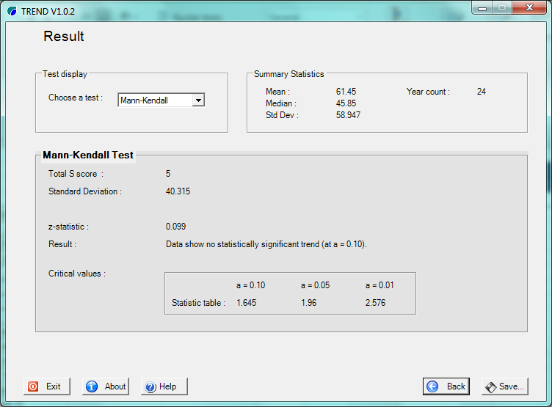
 | AGO | 5.2 |  |  |  |  |  |  |  |  |  |  |  |  |  |  |  |  |  |  |  | 0.0 | 1.0 | 1.0 | 1.0 | 1.0 | 4.0
 | SEP | 43.8 |  |  |  |  |  |  |  |  |  |  |  |  |  |  |  |  |  |  |  |  | 0.0 | -1.0 | 1.0 | 1.0 | 1.0
 | OCT | 37.1 |  |  |  |  |  |  |  |  |  |  |  |  |  |  |  |  |  |  |  |  |  | 0.0 | 1.0 | 1.0 | 2.0
 | NOV | 60.5 |  |  |  |  |  |  |  |  |  |  |  |  |  |  |  |  |  |  |  |  |  |  | 0.0 | 1.0 | 1.0
 | DIC | 185.4 |  |  |  |  |  |  |  |  |  |  |  |  |  |  |  |  |  |  |  |  |  |  |  | 0.0 | 0.0

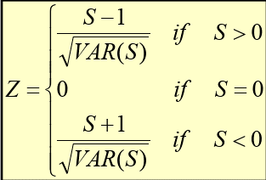
 |  |  |  |  |  |  |  |  |  |  |  |  |  |  |  |  |  |  |  |  |  |  |  |  |  | S= | 5.0
 |  |  |  |  |  |  |  |  |  |  |  |  |  |  |  |  |  |  |  |  |  |  |  |  |  | Var= | 1625.3
 |  |  |  |  |  |  |  |  |  |  |  |  |  |  |  |  |  |  |  |  |  |  |  |  |  | D.ST= | 40.315
 |  |  |  |  |  |  |  |  |  |  |  |  |  |  |  |  |  |  |  |  |  |  |  |  |  | Z= | 0.099
 |  |  |  |  |  |  |  |  |  |  |  |  |  |  |  |  |  |  |  |  |  |  |  |  |  | Zcritico= | 1.96 | N.confianza 95%

